trabalho
Centro de classe (cm) | FO (ha-1) | ln y | g | G | xi2 | expo1*xi | xi2*exp... | freq est./há | Nretirar | h | v
12.5 | 69 | 4.2 | 0.0123 | 0.8468 | 156.3 | 0.52 | 81.09 | 85.0 | -16.0 | 10.0 | 0.0519
17.5 | 55 | 4.0 | 0.0241 | 1.3229 | 306.3 | 0.40 | 122.26 | 65.4 | -10.4 | 11.1 | 0.1364
22.5 | 35 | 3.6 | 0.0398 | 1.3916 | 506.3 | 0.31 | 155.46 | 50.3 | -15.3 | 12.1 | 0.2603
27.5 | 33 | 3.5 | 0.0594 | 1.9601 | 756.3 | 0.24 | 178.64 | 38.7 | -5.7 | 13.1 | 0.4297
32.5 | 29 | 3.4 | 0.0830 | 2.4058 | 1056.3 | 0.18 | 191.93 | 29.8 | -0.8 | 14.2 | 0.6504
37.5 | 24 | 3.2 | 0.1104 | 2.6507 | 1406.3 | 0.14 | 196.56 | 22.9 | 1.1 | 15.2 | 0.9284
42.5 | 27 | 3.3 | 0.1419 | 3.8303 | 1806.3 | 0.11 | 194.20 | 17.6 | 9.4 | 16.3 | 1.2697
47.5 | 29 | 3.4 | 0.1772 | 5.1390 | 2256.3 | 0.08 | 186.61 | 13.5 | 15.5 | 17.3 | 1.6803
52.5 | 13 | 2.6 | 0.2165 | 2.8142 | 2756.3 | 0.06 | 175.35 | 10.4 | 2.6 | 18.3 | 2.1661
57.5 | 7 | 1.9 | 0.2597 | 1.8177 | 3306.3 | 0.05 | 161.80 | 8.0 | -1.0 | 19.4 | 2.7332
62.5 | 5 | 1.6 | 0.3068 | 1.5340 | 3906.3 | 0.04 | 147.05 | 6.2 | -1.2 | 20.4 | 3.3874
67.5 | 2 | 0.7 | 0.3578 | 0.7157 | 4556.3 | 0.03 | 131.94 | 4.7 | -2.7 | 21.5 | 4.1347
 |  |  |  | 14.4081 |  |  | 1120.13 |  | 29.0
 |  |  |  |  |  |  |  | Total retirar | 2436.0 |  | Volume Retirar | 45.7397 | Taxa Corte | 27.9
Distribuição de frequência estimada pela equação de Meyer
Frequência estimada x Frequência observada
 |  |  |  |  |  |  |  | %retirar | 8.8 |  | IMAtotal | 1.6385

RESUMO DOS RESULTADOS

Estatística de regressão
R múltiplo | 0.92147225478
R-Quadrado | 0.84911111634
R-quadrado ajustado | 0.83402222797
Erro padrão | 0.42548800505
Observações | 12

ANOVA
 | gl | SQ | MQ | F | F de significação
Regressão | 1 | 10.187835499 | 10.187835499 | 56.273934548 | 2.0590210727E-05
Resíduo | 10 | 1.8104004244 | 0.18104004244
Total | 11 | 11.998235924

 | Coeficientes | Erro padrão | Stat t | valor-P | 95% inferiores | 95% superiores | Inferior 95,0% | Superior 95,0%
Interseção | 5.0782550042 | 0.3100186838 | 16.380480499 | 1.496176603E-08 | 4.38749033 | 5.7690196784 | 4.38749033 | 5.7690196784
Variável X 1 | -0.053382995378 | 0.0071162188916 | -7.5015954668 | 2.0590210727E-05 | -0.06923891917 | -0.037527071587 | -0.06923891917 | -0.037527071587

ln q | 0.26691497689
q | 1.3

rec.b1 | -0.052473
ln rec.b0 | 163.77
rec.b0 | 5.0984923

simulações 7
Centro de classe (cm) | FO (ha-1) | ln y | g | G | xi2 | expo1*xi | xi2*exp... | freq est./há | Nretirar | h | v
12.5 | 69 | 4.2 | 0.0123 | 0.8468 | 156.3 | 0.79 | 123.12 | 45.5 | 23.5 | 10.0 | 0.0519
17.5 | 55 | 4.0 | 0.0241 | 1.3229 | 306.3 | 0.72 | 219.38 | 41.3 | 13.7 | 11.1 | 0.1364
22.5 | 35 | 3.6 | 0.0398 | 1.3916 | 506.3 | 0.65 | 329.68 | 37.6 | -2.6 | 12.1 | 0.2603
27.5 | 33 | 3.5 | 0.0594 | 1.9601 | 756.3 | 0.59 | 447.72 | 34.2 | -1.2 | 13.1 | 0.4297
32.5 | 29 | 3.4 | 0.0830 | 2.4058 | 1056.3 | 0.54 | 568.48 | 31.0 | -2.0 | 14.2 | 0.6504
37.5 | 24 | 3.2 | 0.1104 | 2.6507 | 1406.3 | 0.49 | 688.05 | 28.2 | -4.2 | 15.2 | 0.9284
42.5 | 27 | 3.3 | 0.1419 | 3.8303 | 1806.3 | 0.44 | 803.42 | 25.7 | 1.3 | 16.3 | 1.2697
47.5 | 29 | 3.4 | 0.1772 | 5.1390 | 2256.3 | 0.40 | 912.34 | 23.3 | 5.7 | 17.3 | 1.6803
52.5 | 13 | 2.6 | 0.2165 | 2.8142 | 2756.3 | 0.37 | 1013.20 | 21.2 | -8.2 | 18.3 | 2.1661
57.5 | 7 | 1.9 | 0.2597 | 1.8177 | 3306.3 | 0.33 | 1104.89 | 19.3 | -12.3 | 19.4 | 2.7332
62.5 | 5 | 1.6 | 0.3068 | 1.5340 | 3906.3 | 0.30 | 1186.73 | 17.5 | -12.5 | 20.4 | 3.3874
67.5 | 2 | 0.7 | 0.3578 | 0.7157 | 4556.3 | 0.28 | 1258.36 | 15.9 | -13.9 | 21.5 | 4.1347
 |  |  |  | 14.4081 |  |  | 3179.85 |  | 44.0
 |  |  |  |  |  |  |  | Total retirar | 3696.0 |  | Volume Retirar | 14.4544 | Taxa Corte | 5.8
Distribuição de frequência estimada pela equação de Meyer
Frequência estimada x Frequência observada
 | Frequência Observada | Frequência Estimada
12.5 | 69 | 45.5
17.5 | 55 | 41.3
22.5 | 35 | 37.6
27.5 | 33 | 34.2
32.5 | 29 | 31.0
37.5 | 24 | 28.2
42.5 | 27 | 25.7
47.5 | 29 | 23.3
52.5 | 13 | 21.2
57.5 | 7 | 19.3
62.5 | 5 | 17.5
67.5 | 2 | 15.9
 |  |  |  |  |  |  |  | %retirar | 13.4 |  | IMAtotal | 2.486

RESUMO DOS RESULTADOS

Estatística de regressão
R múltiplo | 0.92147225478
R-Quadrado | 0.84911111634
R-quadrado ajustado | 0.83402222797
Erro padrão | 0.42548800505
Observações | 12

ANOVA
 | gl | SQ | MQ | F | F de significação
Regressão | 1 | 10.187835499 | 10.187835499 | 56.273934548 | 2.0590210727E-05
Resíduo | 10 | 1.8104004244 | 0.18104004244
Total | 11 | 11.998235924

 | Coeficientes | Erro padrão | Stat t | valor-P | 95% inferiores | 95% superiores | Inferior 95,0% | Superior 95,0%
Interseção | 5.0782550042 | 0.3100186838 | 16.380480499 | 1.496176603E-08 | 4.38749033 | 5.7690196784 | 4.38749033 | 5.7690196784
Variável X 1 | -0.053382995378 | 0.0071162188916 | -7.5015954668 | 2.0590210727E-05 | -0.06923891917 | -0.037527071587 | -0.06923891917 | -0.037527071587

ln q | 0.26691497689
q | 1.1

rec.b1 | -0.019062
ln rec.b0 | 57.69
rec.b0 | 4.0551067

simulação 7
Centro de classe (cm) | FO (ha-1) | ln y | g | G | xi2 | expo1*xi | xi2*exp... | freq est./há | Nretirar | h | v
12.5 | 69 | 4.2 | 0.0123 | 0.8468 | 156.3 | 0.36 | 56.70 | 134.7 | -65.7 | 10.0 | 0.0519
17.5 | 55 | 4.0 | 0.0241 | 1.3229 | 306.3 | 0.24 | 74.09 | 89.8 | -34.8 | 11.1 | 0.1364
22.5 | 35 | 3.6 | 0.0398 | 1.3916 | 506.3 | 0.16 | 81.65 | 59.9 | -24.9 | 12.1 | 0.2603
27.5 | 33 | 3.5 | 0.0594 | 1.9601 | 756.3 | 0.11 | 81.31 | 39.9 | -6.9 | 13.1 | 0.4297
32.5 | 29 | 3.4 | 0.0830 | 2.4058 | 1056.3 | 0.07 | 75.71 | 26.6 | 2.4 | 14.2 | 0.6504
37.5 | 24 | 3.2 | 0.1104 | 2.6507 | 1406.3 | 0.05 | 67.20 | 17.7 | 6.3 | 15.2 | 0.9284
42.5 | 27 | 3.3 | 0.1419 | 3.8303 | 1806.3 | 0.03 | 57.54 | 11.8 | 15.2 | 16.3 | 1.2697
47.5 | 29 | 3.4 | 0.1772 | 5.1390 | 2256.3 | 0.02 | 47.92 | 7.9 | 21.1 | 17.3 | 1.6803
52.5 | 13 | 2.6 | 0.2165 | 2.8142 | 2756.3 | 0.01 | 39.03 | 5.3 | 7.7 | 18.3 | 2.1661
57.5 | 7 | 1.9 | 0.2597 | 1.8177 | 3306.3 | 0.01 | 31.21 | 3.5 | 3.5 | 19.4 | 2.7332
62.5 | 5 | 1.6 | 0.3068 | 1.5340 | 3906.3 | 0.01 | 24.58 | 2.3 | 2.7 | 20.4 | 3.3874
67.5 | 2 | 0.7 | 0.3578 | 0.7157 | 4556.3 | 0.00 | 19.12 | 1.6 | 0.4 | 21.5 | 4.1347
 |  |  |  | 14.4081 |  |  | 494.21 |  | 59.0
 |  |  |  |  |  |  |  | Total retirar | 4956.0 |  | Volume Retirar | 101.0296 | Taxa Corte | 30.3
Distribuição de frequência estimada pela equação de Meyer
Frequência estimada x Frequência observada
 | Frequência Observada | Frequência Estimada
12.5 | 69 | 134.7
17.5 | 55 | 89.8
22.5 | 35 | 59.9
27.5 | 33 | 39.9
32.5 | 29 | 26.6
37.5 | 24 | 17.7
42.5 | 27 | 11.8
47.5 | 29 | 7.9
52.5 | 13 | 5.3
57.5 | 7 | 3.5
62.5 | 5 | 2.3
67.5 | 2 | 1.6
 |  |  |  |  |  |  |  | %retirar | 18.0 |  | IMAtotal | 3.3335

RESUMO DOS RESULTADOS

Estatística de regressão
R múltiplo | 0.92147225478
R-Quadrado | 0.84911111634
R-quadrado ajustado | 0.83402222797
Erro padrão | 0.42548800505
Observações | 12

ANOVA
 | gl | SQ | MQ | F | F de significação
Regressão | 1 | 10.187835499 | 10.187835499 | 56.273934548 | 2.0590210727E-05
Resíduo | 10 | 1.8104004244 | 0.18104004244
Total | 11 | 11.998235924

 | Coeficientes | Erro padrão | Stat t | valor-P | 95% inferiores | 95% superiores | Inferior 95,0% | Superior 95,0%
Interseção | 5.0782550042 | 0.3100186838 | 16.380480499 | 1.496176603E-08 | 4.38749033 | 5.7690196784 | 4.38749033 | 5.7690196784
Variável X 1 | -0.053382995378 | 0.0071162188916 | -7.5015954668 | 2.0590210727E-05 | -0.06923891917 | -0.037527071587 | -0.06923891917 | -0.037527071587

ln q | 0.26691497689
q | 1.5

rec.b1 | -0.081093
ln rec.b0 | 371.20
rec.b0 | 5.9167285

comparação
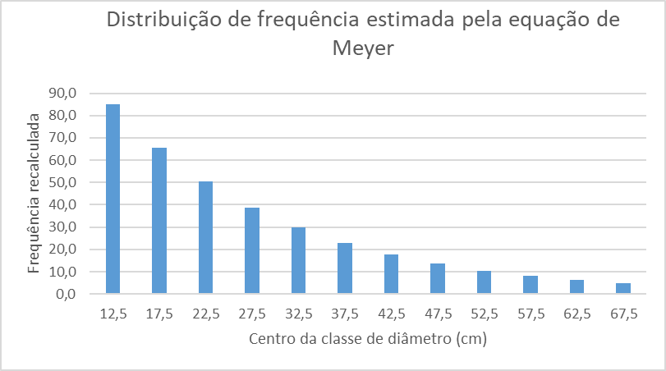
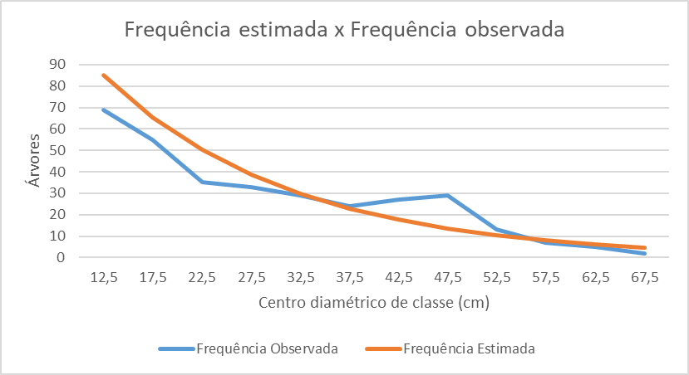
q 1,3
Taxa Corte
27.9

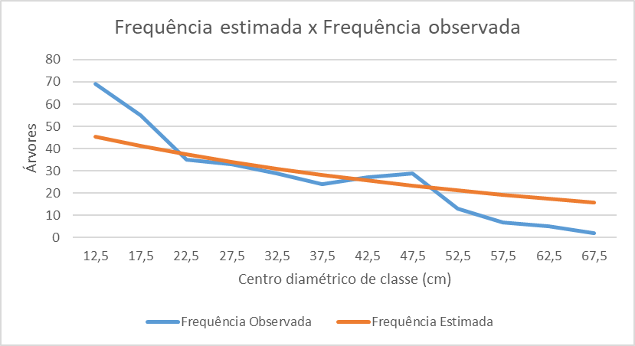
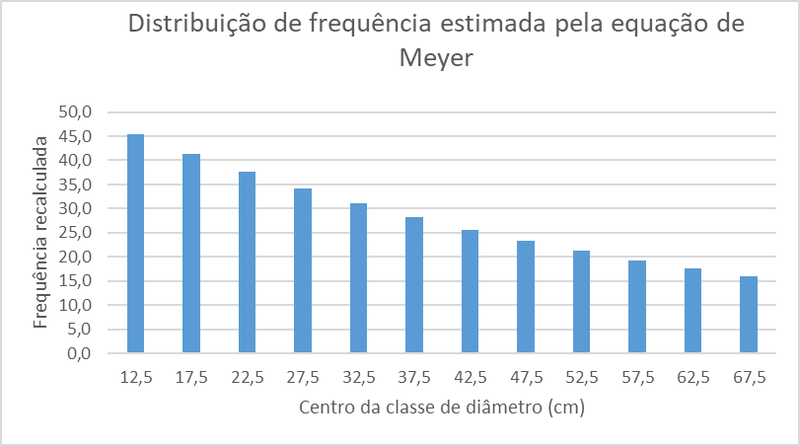
q 1,1
Taxa Corte
5.8

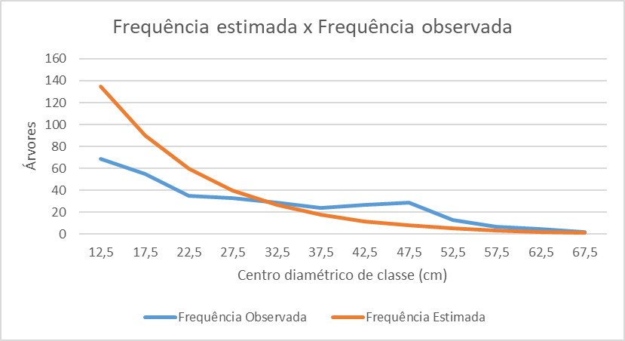
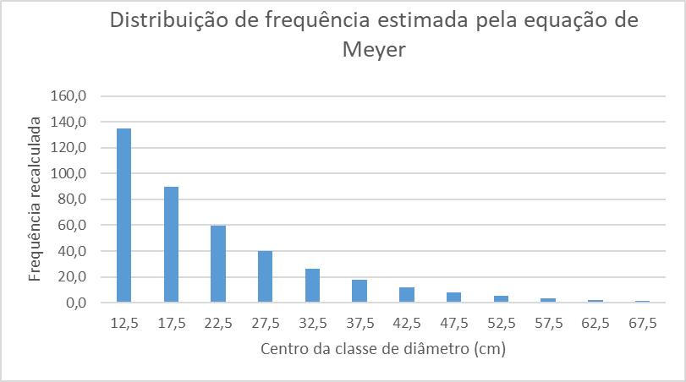
q 1,5
Taxa Corte
30.3

